INTRODUÇÃO


 | Ficha de Declaração sobre Condição de Aeródromo

Introdução
A Agência Nacional de Aviação Civil (ANAC), criada pela Lei nº 11.182, de 27 de setembro de 2005, e regulamentada pelo Decreto nº 5.731 de 20 de março de 2006, tem por competência regular e fiscalizar as atividades de aviação civil e de infraestrutura aeronáutica e aeroportuária. Os Operadores de Aeródromo têm a responsabilidade legal, conforme a classe, de cumprir os requisitos de manutenção, operações aeroportuárias, resposta a emergência em aeródromos e segurança da aviação civil contra atos de interferência ilícita, contidos principalmente no RBAC 107 e RBAC 153. Neste contexto, a ANAC executa ações de vigilância continuada para fiscalizar o cumprimento dos requisitos e a segurança operacional nos aeródromos públicos brasileiros. O trabalho da fiscalização visa verificar e cobrar dos operadores de aeródromos o atendimento dos requisitos aplicáveis, induzindo a melhoria dos padrões operacionais e, por consequência, um maior nível de segurança. Assim, com a finalidade de monitorar as condições do presente aeródromo e, também, de auxiliar no planejamento das Inspeções Aeroportuárias, solicita-se que as perguntas apresentadas sejam respondidas de maneira a retratar com fidelidade a atual condição do aeródromo. As abas deste arquivo Excel denominadas "Dados Cadastrais" e "FDCA" são de preenchimento obrigatório, bem como o encaminhamento de evidências fotográficas e documentos complementares, sempre que solicitado. O preenchimento do questionário deverá ser realizado pelo responsável pela gestão operacional do aeródromo. Para as questões porventura reportadas, este documento pode apresentar campos onde o Operador deve informar quais as medidas mitigadoras e/ou medidas corretivas para cada situação, bem como o respectivo prazo para adequação da condição relatada. Adicionalmente, a ANAC disponibiliza um conjunto de orientações aos operadores de aeródromo em:
https://www.gov.br/anac/pt-br/assuntos/regulados/aerodromos/seguranca-operacional

ORIENTAÇÕES
Fiscalização Baseada em Riscos - Barreiras

Definições
Barreira: todo tipo de defesa que atua para conter a propagação de um erro ou uma falha do sistema, de modo que uma ameaça não resulte em uma consequência mais grave. Barreiras podem ter sua origem em tecnologias implementadas, em treinamento de recursos humanos ou serem estabelecidas nos regulamentos aplicáveis.
Barreira Preventiva: esse termo designa uma defesa cuja atuação essencial é de impedir que uma ameaça resulte na ocorrência de um evento crítico.
Barreira de Recuperação ou Reativa: esse termo designa uma defesa cuja atuação essencial ocorre após a ocorrência de um evento crítico e tem função de impedir que tal evento resulte em consequências mais graves, como maiores danos materiais, perda de vidas, etc.

Categorias de Risco
A comunidade internacional de aviação civil implementou padrões para a definição das categorias de riscos. A OACI adota a classificação de ocorrências do Sistema ADREP (Accident/Incident Data Reporting), cujas definições das categorias de ocorrências são fruto da consolidação de diversos esforços. Em um projeto setorial conduzido pela Superintendência de Infraestrutura Aeroportuária, foram selecionadas para serem priorizadas as seguintes categorias de riscos:
· (RE) Excursão de pista
· (RI) Incursão na pista
· (WILD) Incursão de animal na pista
· (BIRD) Colisão com pássaro
· (ADRM/FO) Objetos soltos em área de movimento
Outras áreas de riscos não foram listadas por terem sido consideradas mais relacionadas a operação de aeronaves, a questões de manutenção, etc. Em todo caso, é importante frisar que todas as áreas de riscos (inclusive aquelas não listadas) estão mutuamente interligadas e, por essa razão, podem ser utilizadas ainda que indiretamente na avaliação das respostas deste documento. Isso também significa que essa lista não deve ser vista como uma composição permanente, mas como uma ferramenta que deverá ser revisada periodicamente, com base nos resultados de análises futuras.
Das áreas selecionadas, RE é a categoria de riscos que está mais relacionada a risco de fatalidade na região sul-americana. As demais áreas selecionadas estão identificadas no âmbito do Programa de Segurança Operacional Brasileiro (PSO-BR), cujos apontamentos resultam de análises históricas de ocorrências no país e que provocam impactos no setor, seja com aumento na exposição de outros riscos associados a potencial de fatalidades, seja com impactos operacionais, técnicos e financeiros negativos no sistema de aviação civil.
Foi realizado o mapeamento de quais barreiras (defesas) de segurança operacional são cabíveis a cada evento das categorias de risco (Incursão em Pista - RI, Excursão de Pista - RE, Dano provocado por objeto estranho - FOD, Colisão com ave com dano - BIRD e Colisão com fauna em solo - WILD). Os resultados foram consolidados e apresentados em um diagrama do tipo bowtie (por sua semelhança ao formato de uma gravata-borboleta), contendo a lista de barreiras preventivas e de recuperação (reativas), para cada uma das categorias de risco.
Tais diagramas e o seu conjunto de barreiras foram adotados para avaliação da segurança operacional dos aeródromos. Assim, através da verificação da presença dessas barreiras por meio das informações levantadas e prestadas pelos operadores, pretendemos avaliar em conjunto se o aeródromo apresenta um nível aceitável de segurança operacional.

Descrição das Áreas de Risco

RI – Incursão em Pista
Ocorrência em aeródromo envolvendo a presença incorreta de aeronave, veículo ou pessoa na área protegida de uma superfície designada para pouso e decolagem de aeronaves.

- Área protegida significa a área que compreende a pista de pouso e decolagem, a stopway, o comprimento da faixa de pista, a área em ambos os lados da pista de pouso e decolagem delimitada pela distância estabelecida pelo RBAC nº 154 para a posição de espera da referida pista, a área de segurança de fim de pista (RESA) e, se existente, a zona desimpedida (clearway).

Figura esquemática de uma Área protegida

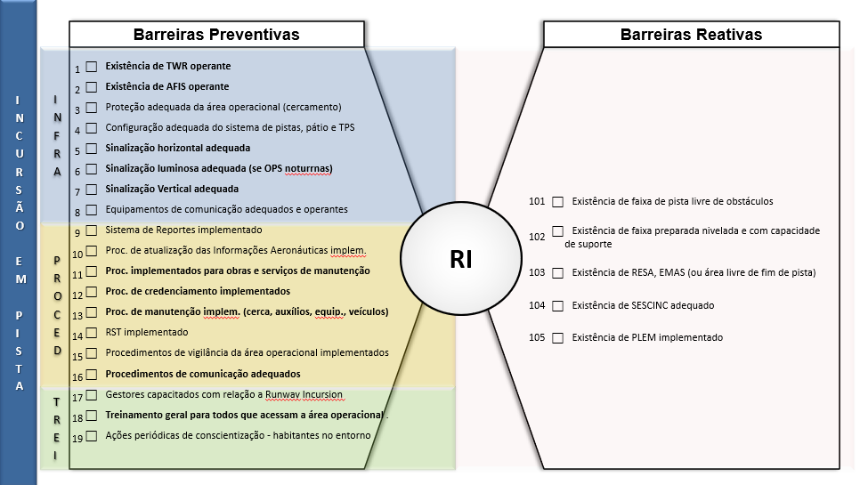

Esquema de um diagrama bowtie - Barreiras relacionadas à Incursão em Pista - RI

Existem barreiras relacionadas a infraestrutura, procedimentos e treinamentos. A avaliação da manutenção de um nível aceitável de segurança operacional é realizada com a verificação do conjunto dessas barreiras presentes no aeródromo.

RE – Excursão de Pista
Uma excursão de pista está caracterizada quando uma aeronave sai da superfície da pista do aeródromo durante uma operação de pouso ou de decolagem. Esta ocorrência pode ser de duas maneiras: por veer off (saída lateral) ou overrun (saída ao final da pista).

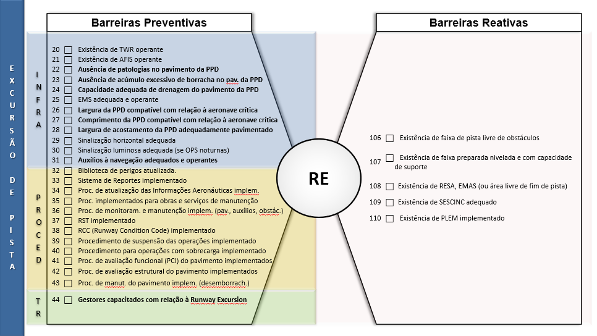

Esquema de um diagrama bowtie - Barreiras relacionadas à Excursão de Pista - RE

Esses eventos envolvem vários fatores contribuintes, que vão desde uma aproximação desestabilizada da aeronave até condições impróprias de aderência da pista.
A condição adequada dos auxílios visuais é uma barreira importante para prevenção de excursão de pista, pois contribui muito para auxiliar os pilotos nas aproximações durante as operações de pouso. Embora algumas medidas preventivas também sejam adotadas pelos operadores aéreos, uma excursão de pista pode acontecer mesmo em um pouso normal com aproximação estabilizada, caso a pista esteja contaminada. Assim, deve-se manter vigilância sobre o perigo, mantendo principalmente adequadas as condições superficiais da pista de pouso e decolagem, medidas necessárias para reduzir a ocorrência de excursão de pista.

FOD - Danos por Objetos Estranhos
FOD vem do inglês Foreign Object Debris, e é a sigla usada para a ocorrência em aeródromo envolvendo danos causados a aeronaves, pessoas ou equipamentos por objeto estranho.

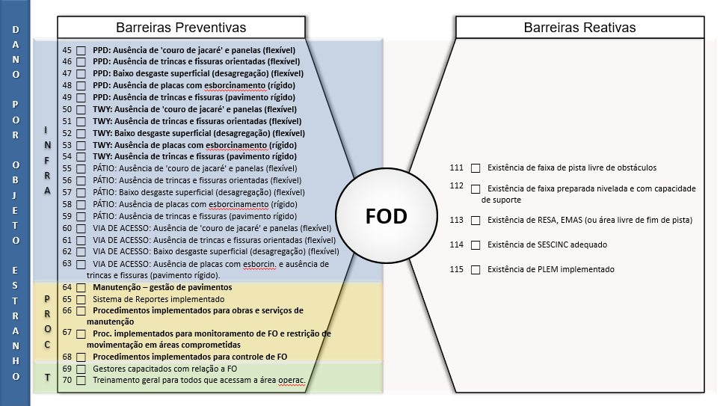

Esquema de um diagrama bowtie - Barreiras relacionadas à FOD

Além do alto potencial de risco de causar acidentes fatais, os danos causados às aeronaves em decorrência da ingestão ou colisão com objetos estranhos têm tido crescente elevação nos custos diretos e indiretos das operações aéreas.
A presença de objetos estranhos na pista de pouso e decolagem pode ser resultante de:
· Sujeira e descuido nas áreas próximas à pista de pouso, inclusive resultante de defeitos da própria infraestrutura;
· Falta de atenção do pessoal que atua em solo;
· Danos na aeronave que provocaram a queda de algum item;
· Sujeira e descuido nas áreas próximas à pista de pouso e decolagem.

Exemplos de FOD:
· Objetos metálicos (arames de freno, porcas, parafusos);
· Objetos maciços (pano, luvas, máscaras, roupas);
· Pedras e pedaços de pavimentação desagregada;
· Detritos em geral.

BIRD - Ocorrência com Aves
Ocorrência envolvendo uma colisão/quase-colisão com aves ou ingestão de aves por motores.

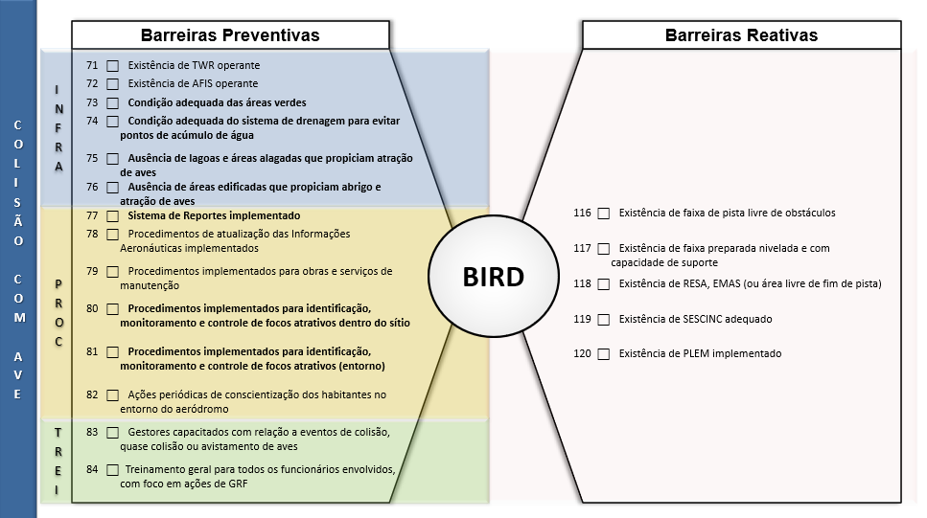

Esquema de um diagrama bowtie - Barreiras relacionadas à BIRD

A presença de aves em aeródromos e em seus arredores afeta globalmente a segurança da aviação civil. Isso gera um risco iminente de colisão de aves com aeronaves, inclusive nas fases de decolagem e de pouso, que são precisamente os momentos mais críticos de uma operação aérea.
Nenhum tipo de aeroporto ou aeronave está imune ao impacto com aves e essas colisões podem causar danos diretos às aeronaves, com elevados custos de manutenção e até a destruição total da aeronave. Essas colisões podem ainda provocar impactos mais graves, inclusive com fatalidades.
A fauna geralmente é atraída pela existência de alimento, água ou abrigo disponível no aeroporto ou no seu entorno. Esses fatores, combinados à alta velocidade, ao baixo ruído e à vulnerabilidade das aeronaves modernas são a base do problema de colisões de aves com aeronaves.
O perigo para as operações aéreas torna necessária a adoção, por parte dos operadores de aeródromos, de medidas específicas para o gerenciamento do risco de colisão entre aeronaves e a fauna, com a definição de ações para eliminar ou mitigar esse risco.
O Gerenciamento do Risco da Fauna em Aeródromos Públicos envolve ações dentro e fora do sítio aeroportuário.

WILD - Ocorrência com Animais
Ocorrência envolvendo uma colisão, risco de colisão, ou ação evasiva para evitar fauna na pista.

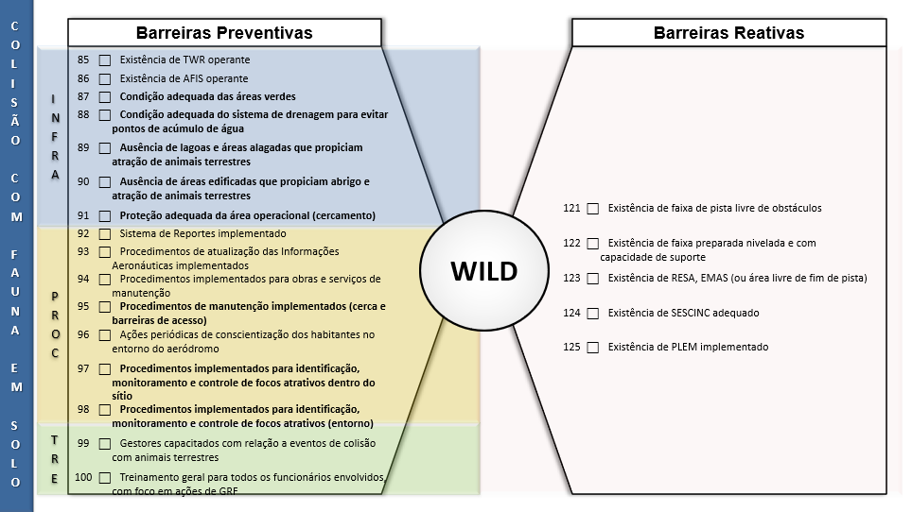

Esquema de um diagrama bowtie - Barreiras relacionadas à WILD

A presença de animais em aeródromos também afeta globalmente a segurança da aviação civil. Tratam-se de ocorrências de colisão, risco de colisão, ou ação evasiva das aeronaves relacionada a animais, nas fases de decolagem e de pouso, que são precisamente os momentos mais críticos de uma operação aérea.
O impacto com animais ou ações evasivas para evitar a colisão podem causar danos diretos às aeronaves, com elevados custos de manutenção e até a destruição total da aeronave. Essas colisões podem ainda provocar impactos mais graves, inclusive com fatalidades.
Lembra-se novamente que o Gerenciamento do Risco da Fauna em Aeródromos Públicos envolve ações dentro e fora do sítio aeroportuário.

Aqui se encerram as orientações sobre as barreiras e os eventos de segurança operacional necessárias ao correto preenchimento do restante deste documento.
Mais informações são disponibilizadas na Cartilha de GERENCIAMENTO DA SEGURANÇA PARA PEQUENOS OPERADORES DE AERÓDROMOS, inclusive com indicações de ações para nortear a redução da probabilidade e da severidade de ocorrências. A Cartilha está disponível em:
https://www.anac.gov.br/assuntos/paginas-tematicas/seguranca-operacional/biblioteca-safety/CartilhadeGerenciamentodaSeguranaOperacionalparaPequenosOperadoresdeAerdromos5.pdf,

Na próxima aba, você encontrará o questionário para avaliação dos itens em seu aeródromo. Preencha o documento em sua totalidade, para todos os itens existentes no aeródromo.

CERCA
Evidências: Enviar fotografias que evidenciem a situação de cercas, muros, portões de acesso trancados, ou outro tipo de proteção física que evite a entrada de pessoas e animais, em todo perímetro. Imagens que retratem todos os tipos de proteção existentes e as fragilidades existentes. As fotos devem ser tomadas ao longo da cerca/muro, e de proximidade suficiente que se possa avaliar a boa condição do sistema de proteção. ===== À direita nesta página, foram previstos campos para inclusão de mais fotos caso o aeródromo possua trechos do sistema de proteção que necessitem de caracterização específica e que não se enquadrem nas legendas das figuras abaixo. Para inserir as fotografias: Clique com o botão direito em cada um dos campos com imagem de aeronave e escolha a opção "Alterar Imagem".
Figura CER.1 | Figura CER.2
 | 
Fotografia da cerca próxima do terminal de passageiros. | Fotografia do portão principal de acesso de veículos. | Descreva adequadamente a fotografia. | Descreva adequadamente a fotografia.

Figura CER.3 | Figura CER.4

Fotografia 1 que caracterize a cerca/muro na aproximação da cabeceira de menor valor (entre 01 e 18). | Fotografia 2 que caracterize a cerca/muro na aproximação da cabeceira de menor valor (entre 01 e 18). | Descreva adequadamente a fotografia. | Descreva adequadamente a fotografia.

Figura CER.5 | Figura CER.6

Fotografia 1 que caracterize a cerca/muro ao longo da lateral esquerda da pista (para identificação da lateral, considere-se posicionado na menor cabeceira no sentido da maior cabeceira). | Fotografia 2 que caracterize a cerca/muro ao longo da lateral esquerda da pista (para identificação da lateral, considere-se posicionado na menor cabeceira no sentido da maior cabeceira). | Descreva adequadamente a fotografia. | Descreva adequadamente a fotografia.
Figura CER.7 | Figura CER.8

Fotografia 3 que caracterize a cerca/muro ao longo da lateral esquerda da pista (para identificação da lateral, considere-se posicionado na menor cabeceira no sentido da maior cabeceira). | Fotografia 4 que caracterize a cerca/muro ao longo da lateral esquerda da pista (para identificação da lateral, considere-se posicionado na menor cabeceira no sentido da maior cabeceira). | Descreva adequadamente a fotografia. | Descreva adequadamente a fotografia.
Figura CER.9 | Figura CER.10

Fotografia 5 que caracterize a cerca/muro ao longo da lateral esquerda da pista (para identificação da lateral, considere-se posicionado na menor cabeceira no sentido da maior cabeceira). | Fotografia 6 que caracterize a cerca/muro ao longo da lateral esquerda da pista (para identificação da lateral, considere-se posicionado na menor cabeceira no sentido da maior cabeceira). | Descreva adequadamente a fotografia. | Descreva adequadamente a fotografia.
Figura CER.11 | Figura CER.12

Fotografia 1 que caracterize a cerca/muro na aproximação da cabeceira de maior valor (entre 19 e 36). | Fotografia 2 que caracterize a cerca/muro na aproximação da cabeceira de maior valor (entre 19 e 36). | Descreva adequadamente a fotografia. | Descreva adequadamente a fotografia.
Figura CER.13 | Figura CER.14

Fotografia 1 que caracterize a cerca/muro ao longo da lateral direita da pista (para identificação da lateral, considere-se posicionado na menor cabeceira no sentido da maior cabeceira). | Fotografia 2 que caracterize a cerca/muro ao longo da lateral direita da pista (para identificação da lateral, considere-se posicionado na menor cabeceira no sentido da maior cabeceira). | Descreva adequadamente a fotografia. | Descreva adequadamente a fotografia.
Figura CER.15 | Figura CER.16

Fotografia 3 que caracterize a cerca/muro ao longo da lateral direita da pista (para identificação da lateral, considere-se posicionado na menor cabeceira no sentido da maior cabeceira). | Fotografia 4 que caracterize a cerca/muro ao longo da lateral direita da pista (para identificação da lateral, considere-se posicionado na menor cabeceira no sentido da maior cabeceira). | Descreva adequadamente a fotografia. | Descreva adequadamente a fotografia.
Figura CER.17 | Figura CER.18

Fotografia 5 que caracterize a cerca/muro ao longo da lateral direita da pista (para identificação da lateral, considere-se posicionado na menor cabeceira no sentido da maior cabeceira). | Fotografia 6 que caracterize a cerca/muro ao longo da lateral direita da pista (para identificação da lateral, considere-se posicionado na menor cabeceira no sentido da maior cabeceira). | Descreva adequadamente a fotografia. | Descreva adequadamente a fotografia.
Figura CER.19 | Figura CER.20

Fotografia de uma das placas de aviso de alerta. | Fotografia de outra das placas de aviso de alerta. | Descreva adequadamente a fotografia. | Descreva adequadamente a fotografia.

